App MODELE
 |  |  | SMBA Apport en Mm3
 |  |  | sept | oct | nov | déc | janv | févr | mars | avr | mai | juin | juil | août | Total Annee
1939 | - | 40 |  |  |  |  |  |  |  |  |  |  |  |  |  | Supérficie
1940 | - | 41 |  |  |  |  |  |  |  |  |  |  |  |  |  | 190.73
1941 | - | 42
1942 | - | 43
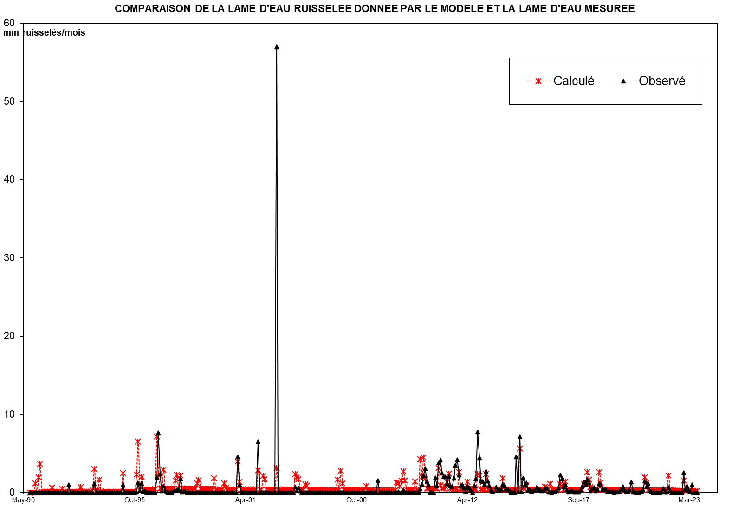
1943 | - | 44
1944 | - | 45
1945 | - | 46
1946 | - | 47
1947 | - | 48
1948 | - | 49
1949 | - | 50
1950 | - | 51
1951 | - | 52
1952 | - | 53
1953 | - | 54
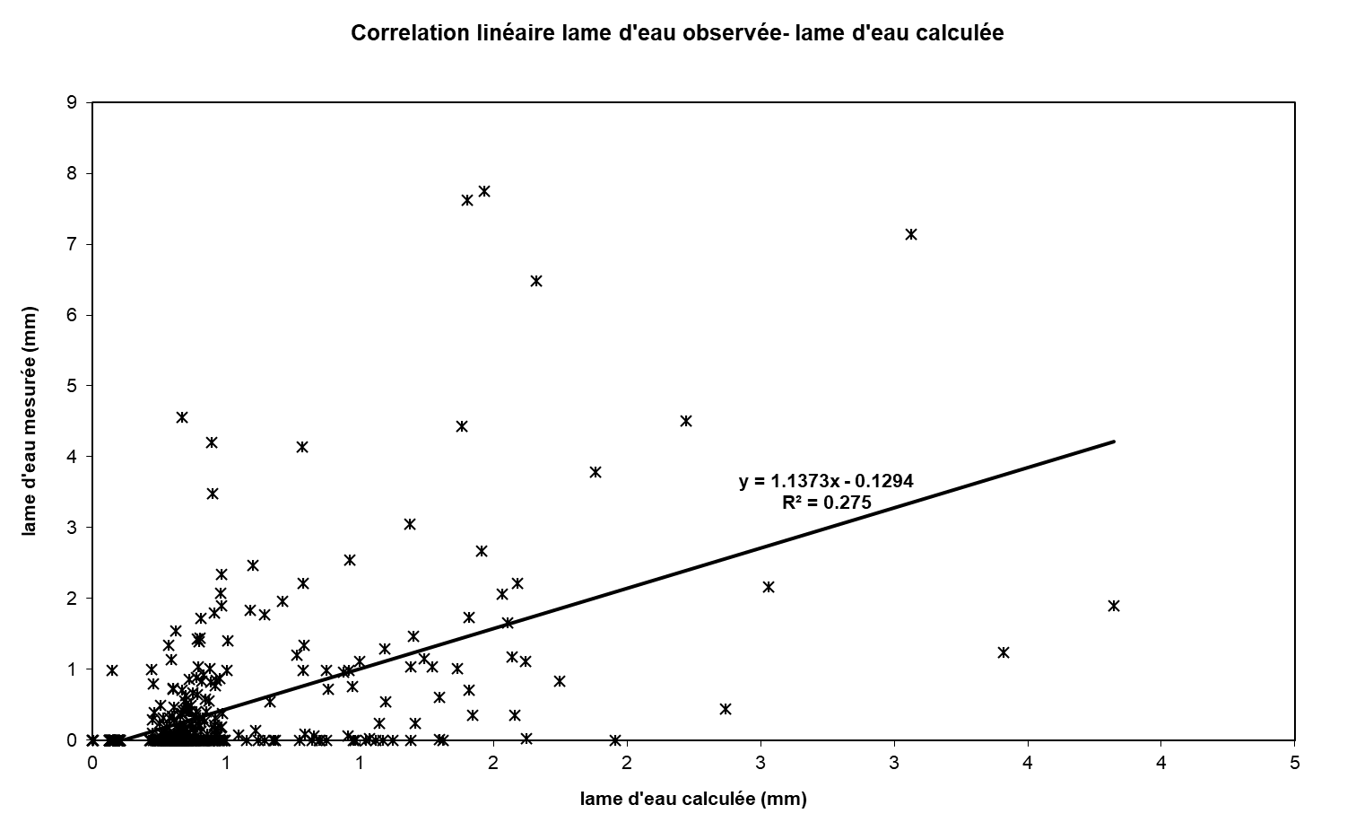
1954 | - | 55
1955 | - | 56
1956 | - | 57
1957 | - | 58
1958 | - | 59
1959 | - | 60
1960 | - | 61
1961 | - | 62
1962 | - | 63
1963 | - | 64
1964 | - | 65
1965 | - | 66
1966 | - | 67
1967 | - | 68
1968 | - | 69
1969 | - | 70
1970 | - | 71
1971 | - | 72
1972 | - | 73
1973 | - | 74
1974 | - | 75
1975 | - | 76
1976 | - | 77
1977 | - | 78
COMPARAISON DE LA LAME D'EAU RUISSELEE DONNEE PAR LE MODELE ET LA LAME D'EAU MESUREE
 | Calculé | Observé
Sep-90 | 0.00 | 0.00
Oct-90 | 0.00 | 0.00
Nov-90 | 0.00 | 0.00
Dec-90 | 0.33 | 0.00
Jan-91 | 0.01 | 0.00
Feb-91 | 0.73 | 0.00
Mar-91 | 1.73 | 0.00
Apr-91 | 0.28 | 0.00
May-91 | 0.26 | 0.00
Jun-91 | 0.25 | 0.00
Jul-91 | 0.24 | 0.00
Aug-91 | 0.22 | 0.00
Sep-91 | 0.21 | 0.00
Oct-91 | 0.20 | 0.00
Nov-91 | 0.19 | 0.00
Dec-91 | 0.18 | 0.00
Jan-92 | 0.17 | 0.00
Feb-92 | 0.16 | 0.00
Mar-92 | 0.15 | 0.00
Apr-92 | 0.15 | 0.00
May-92 | 0.14 | 0.00
Jun-92 | 0.13 | 0.00
Jul-92 | 0.12 | 0.00
Aug-92 | 0.12 | 0.99
Sep-92 | 0.11 | 0.00
Oct-92 | 0.11 | 0.00
Nov-92 | 0.10 | 0.00
Dec-92 | 0.09 | 0.00
Jan-93 | 0.09 | 0.00
Feb-93 | 0.08 | 0.00
Mar-93 | 0.12 | 0.00
Apr-93 | 0.08 | 0.00
May-93 | 0.07 | 0.00
Jun-93 | 0.07 | 0.00
Jul-93 | 0.06 | 0.00
Aug-93 | 0.06 | 0.00
Sep-93 | 0.06 | 0.00
Oct-93 | 0.06 | 0.00
Nov-93 | 1.29 | 1.11
Dec-93 | 0.12 | 0.00
Jan-94 | 0.12 | 0.00
Feb-94 | 0.67 | 0.00
Mar-94 | 0.16 | 0.00
Apr-94 | 0.15 | 0.00
May-94 | 0.15 | 0.00
Jun-94 | 0.14 | 0.00
Jul-94 | 0.13 | 0.00
Aug-94 | 0.12 | 0.00
Sep-94 | 0.12 | 0.00
Oct-94 | 0.11 | 0.00
...
1978 | - | 79
1979 | - | 80
1980 | - | 81
1981 | - | 82
1982 | - | 83
1983 | - | 84
1984 | - | 85
1985 | - | 86
1986 | - | 87
1987 | - | 88
1988 | - | 89
1989 | - | 90
1990 | - | 91 | 0.000 | 0.000 | 0.000 | 0.062 | 0.002 | 0.139 | 0.329 | 0.053 | 0.050 | 0.047 | 0.045 | 0.043 | 0.771
1991 | - | 92 | 0.040 | 0.039 | 0.036 | 0.034 | 0.033 | 0.031 | 0.029 | 0.028 | 0.026 | 0.025 | 0.024 | 0.022 | 0.368
1992 | - | 93 | 0.021 | 0.020 | 0.019 | 0.018 | 0.017 | 0.016 | 0.024 | 0.015 | 0.014 | 0.013 | 0.012 | 0.012 | 0.201
1993 | - | 94 | 0.011 | 0.011 | 0.245 | 0.023 | 0.022 | 0.128 | 0.031 | 0.029 | 0.028 | 0.026 | 0.025 | 0.024 | 0.603
1994 | - | 95 | 0.022 | 0.021 | 0.020 | 0.019 | 0.018 | 0.017 | 0.016 | 0.191 | 0.020 | 0.019 | 0.018 | 0.017 | 0.399
1995 | - | 96 | 0.016 | 0.015 | 0.014 | 0.178 | 0.612 | 0.114 | 0.260 | 0.159 | 0.152 | 0.144 | 0.136 | 0.129 | 1.928
1996 | - | 97 | 0.122 | 0.116 | 0.110 | 0.728 | 0.305 | 0.202 | 0.192 | 0.357 | 0.178 | 0.169 | 0.160 | 0.152 | 2.791
1997 | - | 98 | 0.144 | 0.136 | 0.178 | 0.244 | 0.126 | 0.235 | 0.120 | 0.114 | 0.108 | 0.102 | 0.097 | 0.092 | 1.696
1998 | - | 99 | 0.087 | 0.082 | 0.078 | 0.091 | 0.132 | 0.074 | 0.070 | 0.067 | 0.063 | 0.060 | 0.057 | 0.054 | 0.915
1999 | - | 00 | 0.051 | 0.130 | 0.046 | 0.043 | 0.041 | 0.039 | 0.037 | 0.057 | 0.033 | 0.031 | 0.030 | 0.028 | 0.566
2000 | - | 01 | 0.027 | 0.025 | 0.024 | 0.319 | 0.090 | 0.052 | 0.049 | 0.046 | 0.044 | 0.042 | 0.039 | 0.037 | 0.794
2001 | - | 02 | 0.035 | 0.033 | 0.032 | 0.214 | 0.035 | 0.033 | 0.146 | 0.114 | 0.035 | 0.033 | 0.031 | 0.030 | 0.771
2002 | - | 03 | 0.000 | 0.010 | 10.869 | 0.000 | 0.000 | 0.000 | 0.000 | 0.000 | 0.000 | 0.000 | 0.000 | 0.000 | 10.879
2003 | - | 04 | 0.000 | 0.135 | 0.045 | 0.103 | 0.029 | 0.000 | 0.000 | 0.000 | 0.000 | 0.000 | 0.000 | 0.000 | 0.312
2004 | - | 05 | 0.000 | 0.000 | 0.000 | 0.000 | 0.000 | 0.000 | 0.000 | 0.000 | 0.000 | 0.000 | 0.000 | 0.000 | 0.000
2005 | - | 06 | 0.000 | 0.000 | 0.005 | 0.000 | 0.004 | 0.000 | 0.000 | 0.000 | 0.000 | 0.000 | 0.000 | 0.000 | 0.009
2006 | - | 07 | 0.000 | 0.000 | 0.000 | 0.000 | 0.000 | 0.000 | 0.000 | 0.000 | 0.000 | 0.000 | 0.000 | 0.000 | 0.000
2007 | - | 08 | 0.000 | 0.000 | 0.294 | 0.000 | 0.000 | 0.000 | 0.000 | 0.000 | 0.000 | 0.000 | 0.000 | 0.000 | 0.294
2008 | - | 09 | 0.005 | 0.001 | 0.017 | 0.000 | 0.001 | 0.067 | 0.000 | 0.000 | 0.000 | 0.000 | 0.000 | 0.000 | 0.092
2009 | - | 10 | 0.012 | 0.000 | 0.000 | 0.083 | 0.198 | 0.413 | 0.582 | 0.267 | 0.188 | 0.000 | 0.000 | 0.000 | 1.744
2010 | - | 11 | 0.361 | 0.167 | 0.721 | 0.790 | 0.470 | 0.396 | 0.375 | 0.213 | 0.394 | 0.161 | 0.146 | 0.342 | 4.536
2011 | - | 12 | 0.663 | 0.802 | 0.422 | 0.156 | 0.192 | 0.106 | 0.016 | 0.144 | 0.110 | 0.050 | 0.000 | 0.160 | 2.821
2012 | - | 13 | 0.329 | 1.477 | 0.844 | 0.274 | 0.265 | 0.199 | 0.510 | 0.273 | 0.170 | 0.068 | 0.020 | -0.049 | 4.380
2013 | - | 14 | 0.128 | 0.043 | 0.078 | 0.077 | 0.198 | 0.163 | 0.088 | 0.079 | 0.027 | 0.000 | 0.001 | 0.000 | 0.881
2014 | - | 15 | 0.870 | 0.014 | 1.361 | 0.014 | 0.349 | 0.175 | 0.228 | 0.060 | 0.059 | 0.024 | 0.042 | 0.045 | 3.241
2015 | - | 16 | 0.124 | 0.076 | 0.061 | 0.025 | 0.037 | 0.103 | 0.093 | 0.002 | 0.012 | 0.000 | 0.015 | 0.017 | 0.565
2016 | - | 17 | 0.032 | 0.105 | 0.422 | 0.337 | 0.135 | 0.187 | 0.065 | 0.005 | 0.030 | 0.028 | 0.002 | 0.004 | 1.352
2017 | - | 18 | 0.004 | 0.004 | 0.055 | 0.137 | 0.255 | 0.188 | 0.315 | 0.246 | 0.026 | 0.099 | 0.120 | 0.032 | 1.481
2018 | - | 19 | 0.077 | 0.225 | 0.188 | 0.079 | 0.072 | 0.072 | 0.023 | 0.032 | 0.015 | 0.016 | 0.001 | 0.013 | 0.813
2019 | - | 20 | 0.006 | 0.018 | 0.090 | 0.139 | 0.065 | 0.015 | 0.016 | 0.061 | 0.255 | 0.002 | 0.008 | 0.000 | 0.675
2020 | - | 21 | 0.000 | 0.004 | 0.018 | 0.059 | 0.280 | 0.138 | 0.217 | 0.037 | 0.016 | 0.000 | 0.000 | 0.000 | 0.769
2021 | - | 22 | 0.000 | 0.000 | 0.020 | 0.095 | 0.009 | 0.005 | 0.115 | 0.046 | 0.000 | 0.000 | 0.000 | 0.000 | 0.290
2022 | - | 23 | 0.000 | 0.000 | 0.000 | 0.486 | 0.075 | 0.151 | 0.055 | 0.019 | 0.190 | 0.001 | 0.000 | 0.000 | 0.977
2023 | - | 24
2024 | - | 25 |  |  |  |  |  |  |  |  |  |  |  |  |  | 0

M |  |  | 0.044 | 0.049 | 0.898 | 0.152 | 0.110 | 0.083 | 0.100 | 0.095 | 0.058 | 0.055 | 0.052 | 0.049 | 1.745
S |  |  | 0.046 | 0.049 | 2.997 | 0.201 | 0.172 | 0.075 | 0.104 | 0.097 | 0.055 | 0.052 | 0.049 | 0.047 | 2.841
MIN |  |  | 0.000 | 0.000 | 0.000 | 0.000 | 0.000 | 0.000 | 0.000 | 0.000 | 0.000 | 0.000 | 0.000 | 0.000 | 0.201
MAX |  |  | 0.144 | 0.136 | 10.869 | 0.728 | 0.612 | 0.235 | 0.329 | 0.357 | 0.178 | 0.169 | 0.160 | 0.152 | 10.879

X-Y
Correlation linéaire lame d'eau observée- lame d'eau calculée
0.00 | 0.00
0.00 | 0.00
0.00 | 0.00
0.33 | 0.00
0.01 | 0.00
0.73 | 0.00
1.73 | 0.00
0.28 | 0.00
0.26 | 0.00
0.25 | 0.00
0.24 | 0.00
0.22 | 0.00
0.21 | 0.00
0.20 | 0.00
0.19 | 0.00
0.18 | 0.00
0.17 | 0.00
0.16 | 0.00
0.15 | 0.00
0.15 | 0.00
0.14 | 0.00
0.13 | 0.00
0.12 | 0.00
0.12 | 0.99
0.11 | 0.00
0.11 | 0.00
0.10 | 0.00
0.09 | 0.00
0.09 | 0.00
0.08 | 0.00
0.12 | 0.00
0.08 | 0.00
0.07 | 0.00
0.07 | 0.00
0.06 | 0.00
0.06 | 0.00
0.06 | 0.00
0.06 | 0.00
1.29 | 1.11
0.12 | 0.00
0.12 | 0.00
0.67 | 0.00
0.16 | 0.00
0.15 | 0.00
0.15 | 0.00
0.14 | 0.00
0.13 | 0.00
0.12 | 0.00
0.12 | 0.00
0.11 | 0.00
...

SUIVIE
COMPARAISON DE LA LAME D'EAU RUISSELEE DONNEE PAR LE MODELE ET LA LAME D'EAU MESUREE
 | Calculé | Observé
Sep-90 | 0.00 | 0.00
Oct-90 | 0.00 | 0.00
Nov-90 | 0.00 | 0.00
Dec-90 | 0.33 | 0.00
Jan-91 | 0.01 | 0.00
Feb-91 | 0.73 | 0.00
Mar-91 | 1.73 | 0.00
Apr-91 | 0.28 | 0.00
May-91 | 0.26 | 0.00
Jun-91 | 0.25 | 0.00
Jul-91 | 0.24 | 0.00
Aug-91 | 0.22 | 0.00
Sep-91 | 0.21 | 0.00
Oct-91 | 0.20 | 0.00
Nov-91 | 0.19 | 0.00
Dec-91 | 0.18 | 0.00
Jan-92 | 0.17 | 0.00
Feb-92 | 0.16 | 0.00
Mar-92 | 0.15 | 0.00
Apr-92 | 0.15 | 0.00
May-92 | 0.14 | 0.00
Jun-92 | 0.13 | 0.00
Jul-92 | 0.12 | 0.00
Aug-92 | 0.12 | 0.99
Sep-92 | 0.11 | 0.00
Oct-92 | 0.11 | 0.00
Nov-92 | 0.10 | 0.00
Dec-92 | 0.09 | 0.00
Jan-93 | 0.09 | 0.00
Feb-93 | 0.08 | 0.00
Mar-93 | 0.12 | 0.00
Apr-93 | 0.08 | 0.00
May-93 | 0.07 | 0.00
Jun-93 | 0.07 | 0.00
Jul-93 | 0.06 | 0.00
Aug-93 | 0.06 | 0.00
Sep-93 | 0.06 | 0.00
Oct-93 | 0.06 | 0.00
Nov-93 | 1.29 | 1.11
Dec-93 | 0.12 | 0.00
Jan-94 | 0.12 | 0.00
Feb-94 | 0.67 | 0.00
Mar-94 | 0.16 | 0.00
Apr-94 | 0.15 | 0.00
May-94 | 0.15 | 0.00
Jun-94 | 0.14 | 0.00
Jul-94 | 0.13 | 0.00
Aug-94 | 0.12 | 0.00
Sep-94 | 0.12 | 0.00
Oct-94 | 0.11 | 0.00
...

